상품제안서
제로마크 벅스로얄 에코 기프트세트 | 상품코드: S37582

 |  |  |  |  |  |  | 02-713-8555 | www.synergygift.co.kr
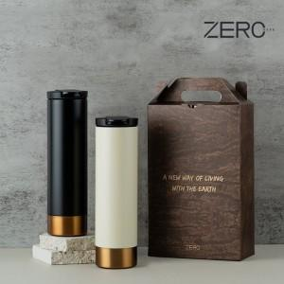

【상세/제작정보】

【인쇄/포장옵션】 | 실크, 레이저 / 전용케이스

【공급단가】 | 수량 | 50~ | 100~ | 500~ | 1,000~ | 2,000~
*VAT별도 | 블랙 | 15,340원 | 15,100원 | 14,750원 | 14,160원 | 13,570원
 | 아이보리 | 15,340원 | 15,100원 | 14,750원 | 14,160원 | 13,570원

【상품 URL】 | https://www.synergygift.co.kr:443/src/goods_detail.php?gdno=37582

